Tenperaturak
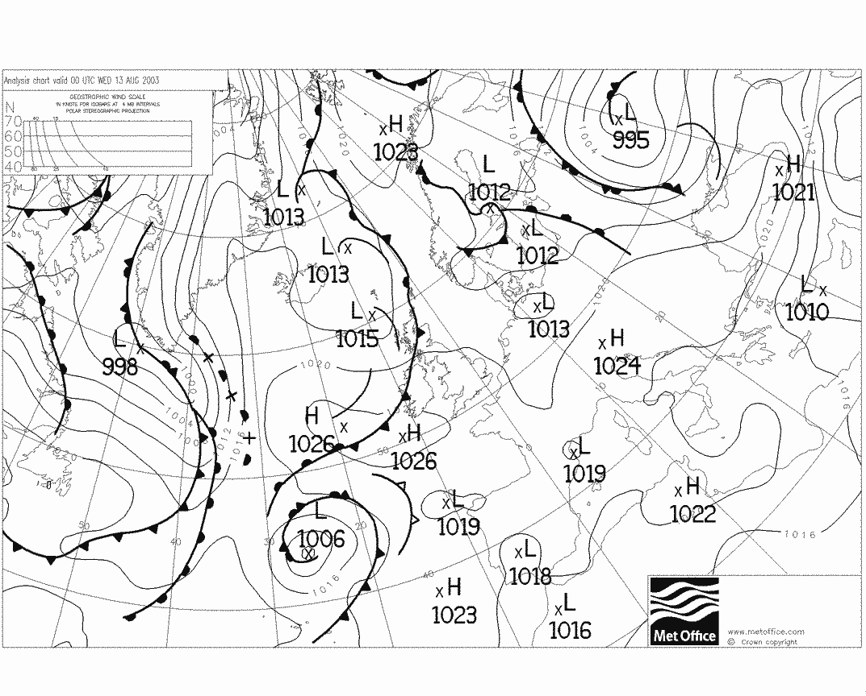
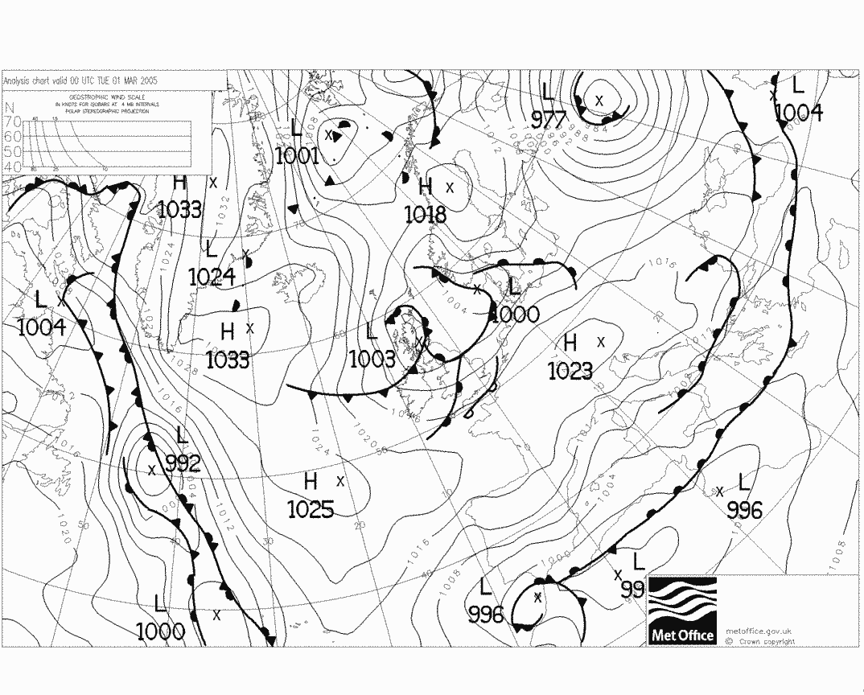
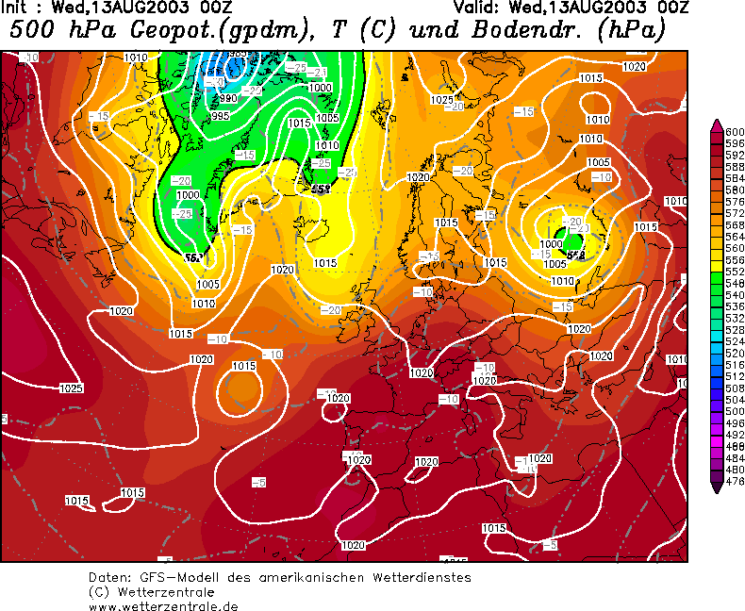
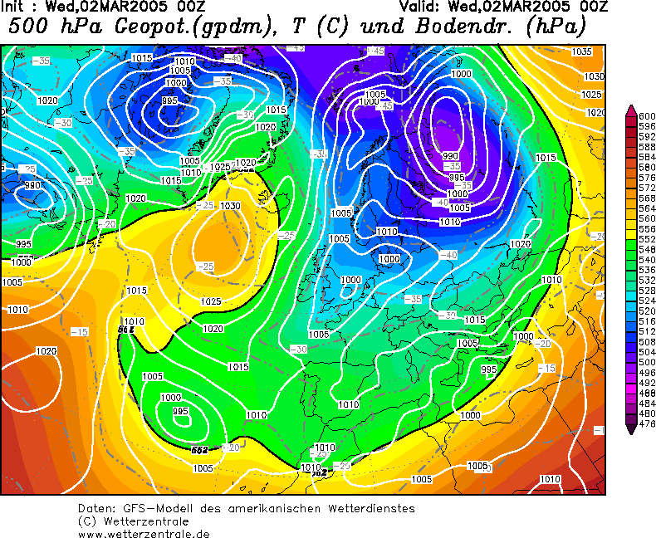
Serie osoko bataz besteko tenperaturak |  |  | Serie osoko bataz besteko temperatura |  |  |  | 14.425 |  | Bitarte termikoak
2003 URTEA | 13.98 |  | Serie osoko minimoen bataz besteko temperatura |  |  |  | 11.351666667 |  | 2003 | 11.68
2004 URTEA | 13.86 |  | Serie osko maximoen bataz besteko temperatura |  |  |  | 17.38 |  | 2004 | 13.26
2005 URTEA | 14.94 |  | Seriearen temperatura maximo absolutua 2006ko uztailak 18 |  |  |  | 46.1 |  | 2005 | 14.92
2006 URTEA | 14.56 |  | Seriearen temperatura minimo absolutua 2005eko martxoak 1 |  |  |  | -3 |  | 2006 | 10.52
2007 URTEA | 14.7 |  |  |  |  |  |  |  | 2007 | 10.72
2008 URTEA | 14.51 |  |  |  |  |  |  |  | 2008 | 12.16
 |  |  |  |  |  |  |  |  |  | 12.207891705 |  | Maximoen bataz bestekoen grafikoa
2003 URTEA |  | 16.66729916
2004 URTEA |  | 16.962039811
2005 URTEA |  | 17.799177437
2006 URTEA |  | 17.294567332
2007 URTEA |  | 17.891498888
2008 URTEA |  | 17.667638249
Maximo absolutuak |  |  | Maximoen bataz bestekoak
2003 | 31.5 |  | 2003 URTEA | 16.66729916
2004 | 32.9 |  | 2004 URTEA | 16.962039811
2005 | 46.1 |  | 2005 URTEA | 17.799177437
2006 | 44.7 |  | 2006 URTEA | 17.294567332
2007 | 33.7 |  | 2007 URTEA | 17.891498888 |  |  | Minimoak Bb | Maximoak Bb | Bb
2008 | 36.8 |  | 2008 URTEA | 17.667638249 |  | 2003 URTEA | 11.29 | 16.67 | 13.98
 |  |  |  | 17.380370146 |  | 2004 URTEA | 10.79 | 16.96 | 13.86
Minimo absolutuak |  |  | Minimoen bataz bestekoak |  |  | 2005 URTEA | 10.63 | 17.8 | 14.94
2003 | 0.2 |  | 2003 URTEA | 11.29 |  | 2006 URTEA | 11.72 | 17.29 | 14.56
2004 | -3 |  | 2004 URTEA | 10.79 |  | 2007 URTEA | 11.91 | 17.89 | 14.7
2005 | -1.9 |  | 2005 URTEA | 10.63 |  | 2008 URTEA | 11.77 | 17.67 | 14.51
2006 | -0.5 |  | 2006 URTEA | 11.72 |  |  |  |  | 14.425
2007 | 1.5 |  | 2007 URTEA | 11.91
2008 | 0.1 |  | 2008 URTEA | 11.77
 |  |  |  | 11.351666667 |  |  |  |  |  |  |  | Minimoen bataz bestekoen grafiko
2003 URTEA |  | 11.29
2004 URTEA |  | 10.79
2005 URTEA |  | 10.63
2006 URTEA |  | 11.72
2007 URTEA |  | 11.91
2008 URTEA |  | 11.77
Serie osoko bataz besteko tenperatura maximoak hilabeteka |  |  |  |  | Serie osoko batazbesteko tenperatura minimoak hilabeteka
URTARRILA |  | 13.14 |  |  | URTARRILA |  | 7.17
OTSAILA |  | 13.43 |  |  | OTSAILA |  | 7.19
MARTXOA |  | 14.74 |  |  | MARTXOA |  | 8.06
APIRILA |  | 14.86 |  |  | APIRILA |  | 9.41
MAIATZA |  | 17.73 |  |  | MAIATZA |  | 12.13
EKAINA |  | 20.17 |  |  | EKAINA |  | 14.55
UZTAILA |  | 22.53 |  |  | UZTAILA |  | 16.00
ABUZTUA |  | 22.83 |  |  | ABUZTUA |  | 16.61
IRAILA |  | 21.27 |  |  | IRAILA |  | 15.35
URRIA |  | 20.05 |  |  | URRIA |  | 12.97
AZAROA |  | 15.28 |  |  | AZAROA |  | 9.79
ABENDUA |  | 12.54 |  |  | ABENDUA |  | 7.01
 |  | 17.380370146 |  |  |  |  | 11.35

Serie osoko tenperatura maximo absolutuak hilabeteka (2004) |  |  |  |  | Serie osoko tenperatura minimo absolutuak hilabeteka(2004) |  |  |  |  |  | Batazbestekoen grafikoa 2003-2008 (Max, Min eta Bien arteko Bb)
URTARRILA |  | 18.6 |  |  | URTARRILA |  |  | 3.6
OTSAILA |  | 23.8 |  |  | OTSAILA |  |  | 0.2
MARTXOA |  | 24 |  |  | MARTXOA |  |  | 0.8
APIRILA |  | 21.3 |  |  | APIRILA |  |  | 2.8
MAIATZA |  | 25.8 |  |  | MAIATZA |  |  | 6.5
EKAINA |  | 31.5 |  |  | EKAINA |  |  | 11.7
UZTAILA |  | 26 |  |  | UZTAILA |  |  | 12.6
ABUZTUA |  | 31.7 |  |  | ABUZTUA |  |  | 13.5
IRAILA |  | 30.4 |  |  | IRAILA |  |  | 11.2
URRIA |  | 26.6 |  |  | URRIA |  |  | 9.7
AZAROA |  | 19.1 |  |  | AZAROA |  |  | 3.5
ABENDUA |  | 16.4 |  |  | ABENDUA |  |  | 4.4
 |  | 24.6 |  |  |  |  |  | 6.7083333333

 | Bb Maximoak | Hilabeteen Bb | Minimoak Bb
URTARRILA | 13.14 | 9.84 | 7.17
OTSAILA | 13.43 | 10.11 | 7.19
MARTXOA | 14.74 | 11.24 | 8.06
APIRILA | 14.86 | 12.06 | 9.41
MAIATZA | 17.73 | 14.75 | 12.13
EKAINA | 20.17 | 17.89 | 14.55
UZTAILA | 22.53 | 19.69 | 16.00
ABUZTUA | 22.83 | 20.05 | 16.61
IRAILA | 21.27 | 18.43 | 15.35
URRIA | 20.05 | 16.86 | 12.97
AZAROA | 15.28 | 12.48 | 9.79
ABENDUA | 12.54 | 9.65 | 7.01

Hilabeteen batez besteko tenperatura
URTARRILA | 9.84
OTSAILA | 10.11
MARTXOA | 11.24
APIRILA | 12.06
MAIATZA | 14.75
EKAINA | 17.89
UZTAILA | 19.69
ABUZTUA | 20.05
IRAILA | 18.43
URRIA | 16.86
AZAROA | 12.48
ABENDUA | 9.65
Bb | 14.420833333

Beroena |  |  |  |  |  |  |  | Hotzena

Prezipitazioak
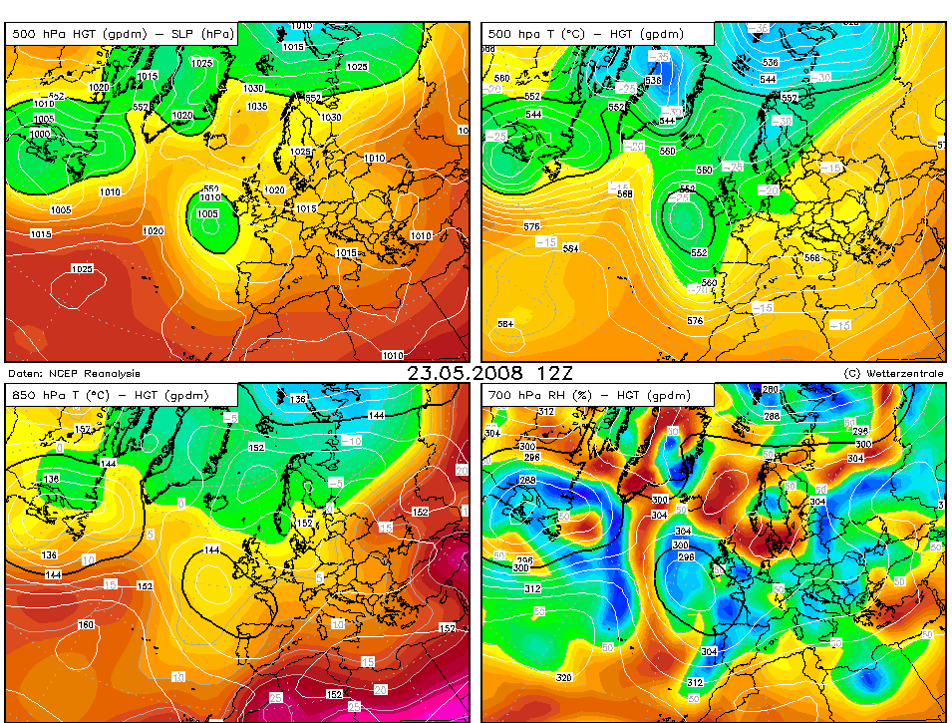
Prezipitazioa kopuru totala |  |  | Prezipitazioak izandako egun kopurua |  |  |  | Laino egun zenbakia |  |  | Txingor egun zenbakia |  | Elur egun kopurua |  |  | Prezipitazio egun kopuruen grafikoa | Txingor egunen grafikoa
2003 | 1001.20 |  | 2003 URTEA | 168 |  |  | 2003 URTEA | 23 |  | 2003 URTEA | 12 | 2003 URTEA | 1
2004 | 894.70 |  | 2004 URTEA | 159 |  |  | 2004 URTEA | 19 |  | 2004 URTEA | 9 | 2004 URTEA | 1
2005 | 668.00 |  | 2005 URTEA | 138 |  |  | 2005 URTEA | 15 |  | 2005 URTEA | 13 | 2005 URTEA | 2
2006 | 783.60 |  | 2006 URTEA | 160 |  |  | 2006 URTEA | 25 |  | 2006 URTEA | 11 | 2006 URTEA | 2
2007 | 1101.60 |  | 2007 URTEA | 178 |  |  | 2007 URTEA | 13 |  | 2007 URTEA | 9 | 2007 URTEA | 1
2008 | 941.70 |  | 2008 URTEA | 169 |  |  | 2008 URTEA | 17 |  | 2008 URTEA | 10 | 2008 URTEA | 1
 | 898.46666667 |  |  | 162 |  |  |  | 18.666666667 |  |  | 10.666666667 |  | 1.3333333333

 |  |  | Serie osoko prezipitazioen bataz bestekoa hilabeteka
 |  |  | URTARRILA | 88.75 |  |  |  |  |  |  |  | 2006ko urriaren 21ean prezipitazio kopuru handiak |  | 51.4
 |  |  | OTSAILA | 67.97 |  |  |  |  |  |  |  | 2008ko maiatzaren 31an prezipitazio handiak |  | 54.7
 |  |  | MARTXOA | 90.20 |  |  |  |  |  |  |  | 2008ko ekainaren 1ean prezipitazio handiak |  | 72.6
 |  |  | APIRILA | 87.38
 |  |  | MAIATZA | 69.82
 |  |  | EKAINA | 34.78
 |  |  | UZTAILA | 24.22 |  |  |  |  |  |  |  |  |  |  | Laino egunak urtez urte
 |  |  | ABUZTUA | 53.02
 |  |  | IRAILA | 62.67
 |  |  | URRIA | 86.80
 |  |  | AZAROA | 150.22
 |  |  | ABENDUA | 82.65
 |  |  |  | 74.872222222
 |  |  | Serie osoko prezipitazio kopurua urteka
 |  |  | 2003 URTEA | 1001.20
 |  |  | 2004 URTEA | 894.70
 |  |  | 2005 URTEA | 668.00
 |  |  | 2006 URTEA | 783.60
 |  |  | 2007 URTEA | 1101.60
 |  |  | 2008 URTEA | 941.70
 |  |  |  | 898.46666667

Urtez-urteko prezipitazio kopuru handienak
 | P(mm)
2003 URTEA | 48.7
2004 URTEA | 29.9
2005 URTEA | 51.8
2006 URTEA | 30.4
2007 URTEA | 49.9
2008 URTEA | 72.6
Prezipitazioak urtez-urte hilabeteka
2003 |  | 2004 |  | 2005 |  | 2006 |  | 2007 |  | 2008
URTARRILA | 165.30 | URTARRILA | 119.60 | URTARRILA | 59.80 | URTARRILA | 72.80 | URTARRILA | 63.80 | URTARRILA | 51.20
OTSAILA | 47.90 | OTSAILA | 80.30 | OTSAILA | 65.20 | OTSAILA | 82.50 | OTSAILA | 87.30 | OTSAILA | 44.60
MARTXOA | 73.20 | MARTXOA | 108.80 | MARTXOA | 41.40 | MARTXOA | 76.10 | MARTXOA | 136.30 | MARTXOA | 105.40
APIRILA | 67.60 | APIRILA | 107.90 | APIRILA | 142.80 | APIRILA | 91.50 | APIRILA | 45.40 | APIRILA | 69.10
MAIATZA | 50.20 | MAIATZA | 61.20 | MAIATZA | 65.80 | MAIATZA | 43.50 | MAIATZA | 82.70 | MAIATZA | 115.50
EKAINA | 17.50 | EKAINA | 15.50 | EKAINA | 7.60 | EKAINA | 24.90 | EKAINA | 26.20 | EKAINA | 117.00
UZTAILA | 35.20 | UZTAILA | 72.20 | UZTAILA | 10.20 | UZTAILA | 0.40 | UZTAILA | 16.80 | UZTAILA | 10.50
ABUZTUA | 42.00 | ABUZTUA | 42.00 | ABUZTUA | 44.70 | ABUZTUA | 37.20 | ABUZTUA | 107.00 | ABUZTUA | 45.20
IRAILA | 140.20 | IRAILA | 42.20 | IRAILA | 51.30 | IRAILA | 72.00 | IRAILA | 64.30 | IRAILA | 6.00
URRIA | 58.40 | URRIA | 99.50 | URRIA | 46.50 | URRIA | 57.60 | URRIA | 52.20 | URRIA | 206.60
AZAROA | 173.00 | AZAROA | 137.50 | AZAROA | 243.60 | AZAROA | 102.80 | AZAROA | 54.00 | AZAROA | 190.40
ABENDUA | 71.20 | ABENDUA | 114.50 | ABENDUA | 115.80 | ABENDUA | 6.70 | ABENDUA | 47.60 | ABENDUA | 140.10
2003 |  |  |  |  |  |  | 2004

2005 |  |  |  |  |  | 2006

2007 |  |  |  |  |  | 2008

Egunik euritsuenaren mapa /2008ko Maiatzaren 23a (72,6mm)

Hezetasuna
Hezetasuna
2003 URTEA | 77.89
2004 URTEA | 75.70
2005 URTEA | 82.34
2006 URTEA | 87.94
2007 URTEA | 81.07
2008 URTEA | 77.64
 | 80.429695105

Hezetasuna hilabeteen bataz bestekoa
URTARRILA | 79.39
OTSAILA | 80.79
MARTXOA | 75.44
APIRILA | 79.41
MAIATZA | 82.27
EKAINA | 82.84
UZTAILA | 82.09
ABUZTUA | 82.47
IRAILA | 83.00
URRIA | 77.54
AZAROA | 79.58
ABENDUA | 80.34
 | 80.43

Haizea
Haizearen norabideak urte batean (%)

Km/h | Dir. | Haizearen norabideak
38.9 | 1 | Iparra | 19
52.8 | 2 | Ipar-ekialdea | 29
19.2 | 2 | Ekialdea | 57
6.2 | 4 | Hego-ekialdea | 58
12.6 | 4 | Hegoa | 34
14.5 | 5 | Hego-mendebaldea | 26
22.4 | 15 | Mendebaldea | 99
37 | 16 | Ipar-mendebaldea | 44
17.4 | 21 | EGUN TOTALA | 366
18 | 23
15.8 | 24
26.8 | 24 | URTEA | EGUNA | ABIADURA
37.5 | 27 | 2003 | 2004-10-20 | 145.1
29.6 | 27 | 2004 | 2005-05-16 | 135.5
16.2 | 28 | 2005 | 2007-03-19 | 156.1
25.5 | 30 | 2006 | 2006-04-09 | 172.1
43 | 31 | 2007 | 2008-03-10 | 163.6
51.4 | 33 | 2008 | 2009-01-24 | 167.1
25.3 | 34
22.6 | 34
17.1 | 36
11.4 | 40 | Beafourt eskala 22
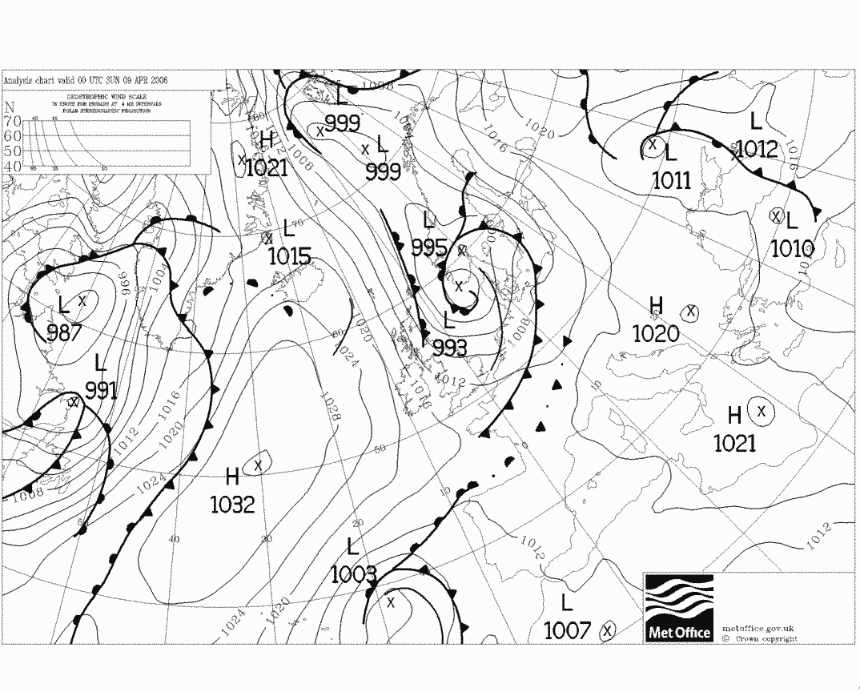
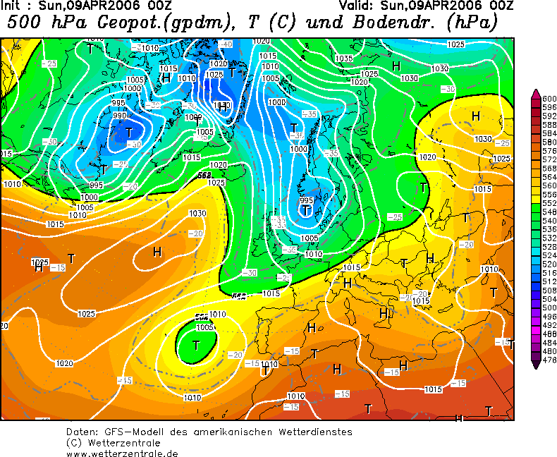
32.5 | 42
28.8 | 44
18.8 | 44
30.3 | 47
17.2 | 47
24.4 | 49
15.8 | 51
28 | 52
45 | 54
15.7 | 58
11.6 | 58
14.2 | 60
16.5 | 62
13 | 65
15.1 | 65
15 | 66
14.5 | 69
11.6 | 71
13.3 | 71
14.5 | 73
12.4 | 73
8.4 | 74
10.5 | 74
12.8 | 75
15.7 | 75
9.3 | 77
10 | 78
18.6 | 80
10.9 | 80
12 | 82
15.2 | 84
15.6 | 85
10.8 | 86
8.5 | 87
20.4 | 88
40.9 | 89
30.8 | 90
24.4 | 90
14.9 | 91
15.7 | 92
16.8 | 92
19.7 | 93
14 | 95
16.9 | 96
9.4 | 96
14.4 | 97
14.9 | 98
13.1 | 98
24.6 | 99
25.8 | 99
12 | 99
16.6 | 99
15.2 | 99
16 | 101
12.1 | 103
15.3 | 103
11.9 | 103
7.8 | 104
24.7 | 105
42 | 106
36.6 | 106
14.9 | 107
14.4 | 108
15.5 | 109
17 | 109
9.7 | 109
10.7 | 109
10.1 | 110
16.9 | 110
27.8 | 110
21.3 | 111
13.5 | 111
9.4 | 112
9.4 | 113
23.9 | 113
17.6 | 113
17.5 | 113
23.7 | 114
15.9 | 114
19.6 | 114
26.4 | 115
26.9 | 115
15.9 | 115
23.5 | 115
23.8 | 115
13.7 | 116
45.3 | 117
29 | 117
14.3 | 118
22.2 | 118
27.3 | 118
17.4 | 119
13.4 | 119
12.2 | 120
14.5 | 121
20.3 | 121
19.6 | 123
24.3 | 124
33 | 124
11.7 | 125
17.9 | 125
32.7 | 125
33.3 | 126
42.4 | 126
40.1 | 126
34.2 | 127
20.8 | 127
16.7 | 127
19.6 | 130
21.8 | 130
30.9 | 130
26 | 131
15.9 | 131
12.1 | 132
15.5 | 136
9.3 | 136
10 | 139
8.9 | 141
17.6 | 142
16 | 142
19.3 | 145
13.8 | 147
17.3 | 147
14.5 | 148
18.3 | 149
10.3 | 149
7.9 | 150
11.4 | 150
12.9 | 152
11.7 | 154
21.5 | 156
14.4 | 158
9.4 | 159
15.3 | 164
17.9 | 165
13.8 | 171
14.5 | 172
10 | 174
10.9 | 174
11.1 | 174
9.1 | 174
13.4 | 175
13.7 | 175
17.6 | 175
13 | 176
10.3 | 179
16.7 | 179
12.5 | 179
19 | 180
21 | 180
14.6 | 181
20.1 | 182
11.6 | 182
13.8 | 183
10 | 183
11.2 | 184
15.7 | 185
12.5 | 187
12.5 | 187
21.3 | 188
12.3 | 190
18.3 | 191
12.1 | 192
23.4 | 194
14.9 | 198
12.4 | 204
26.2 | 205
26.4 | 217
12.6 | 217
14.8 | 218
15.7 | 221
18.6 | 223
10.4 | 231
12.3 | 233
12.6 | 235
9.5 | 235
10.4 | 236
7.1 | 237
10 | 243
10.3 | 243
12.1 | 243
14.4 | 243
8.5 | 244
10.2 | 244
12.2 | 244
11.2 | 244
10 | 245
18.6 | 246
8.9 | 247
15.2 | 247
12.7 | 247
14.7 | 248
14.3 | 248
11.6 | 248
22.4 | 249
10.4 | 250
15.2 | 251
11.8 | 251
18.9 | 251
11.8 | 251
20 | 251
28.2 | 251
14.1 | 252
10.1 | 252
17.7 | 253
19.8 | 254
16.8 | 254
25.4 | 255
32.2 | 256
22.6 | 256
25.3 | 256
15.1 | 257
17.5 | 257
15.6 | 258
17.4 | 258
23.8 | 258
13.7 | 258
13 | 260
10.7 | 260
10.8 | 261
8.6 | 261
10.7 | 261
13.8 | 261
9.8 | 261
9.1 | 261
7.6 | 261
15.2 | 263
9.8 | 265
13.1 | 267
23.2 | 268
14.9 | 268
8.8 | 268
13.8 | 268
9.6 | 269
10.4 | 270
17.5 | 270
18.4 | 272
12.6 | 272
16.6 | 272
15.9 | 272
9.5 | 272
11.2 | 273
10 | 274
8.9 | 274
13.8 | 274
21.2 | 275
21.4 | 275
11.7 | 276
12.7 | 276
15.2 | 276
12.5 | 276
8.9 | 276
14.5 | 277
8.8 | 277
10.2 | 278
15.3 | 278
23.8 | 278
11.8 | 279
13.9 | 279
12.9 | 279
32.1 | 279
52.9 | 280
18.6 | 280
20.4 | 280
21.2 | 281
29.8 | 281
34.6 | 282
28.4 | 282
12.1 | 282
19.1 | 282
20.1 | 283
43.1 | 283
10.1 | 284
30 | 285
29.3 | 285
25.7 | 286
13 | 286
17.5 | 286
37.5 | 286
35.3 | 287
41.6 | 288
27.8 | 288
22.8 | 288
24.8 | 289
14.7 | 289
20.3 | 290
18.5 | 291
15.9 | 291
12.6 | 291
11 | 292
22.6 | 294
43.7 | 294
50.8 | 295
41.8 | 297
14 | 297
31.3 | 300
21.3 | 300
17.3 | 301
9.6 | 301
10.8 | 301
15.3 | 301
23.1 | 303
9.3 | 303
11.1 | 304
12.1 | 305
14.1 | 305
17.2 | 306
17.6 | 306
19.7 | 308
23.6 | 309
20.6 | 309
19.9 | 310
20.8 | 311
27.1 | 314
19.8 | 314
14.6 | 314
10.9 | 315
15.9 | 316
15.8 | 316
9.5 | 316
19.7 | 317
10.2 | 317
13.7 | 317
8.1 | 322
20.5 | 323
23.7 | 326
17.1 | 328
14.5 | 330
30 | 332
42.6 | 332
32.9 | 335
44.9 | 336
38 | 346
17.6 | 347
13.5 | 349
20.3 | 349
10.7 | 350
40.6 | 352
49.4 | 355
27.6 | 355
35.6 | 356
38.2 | 356
21 | 357
12.2 | 359

